关系图
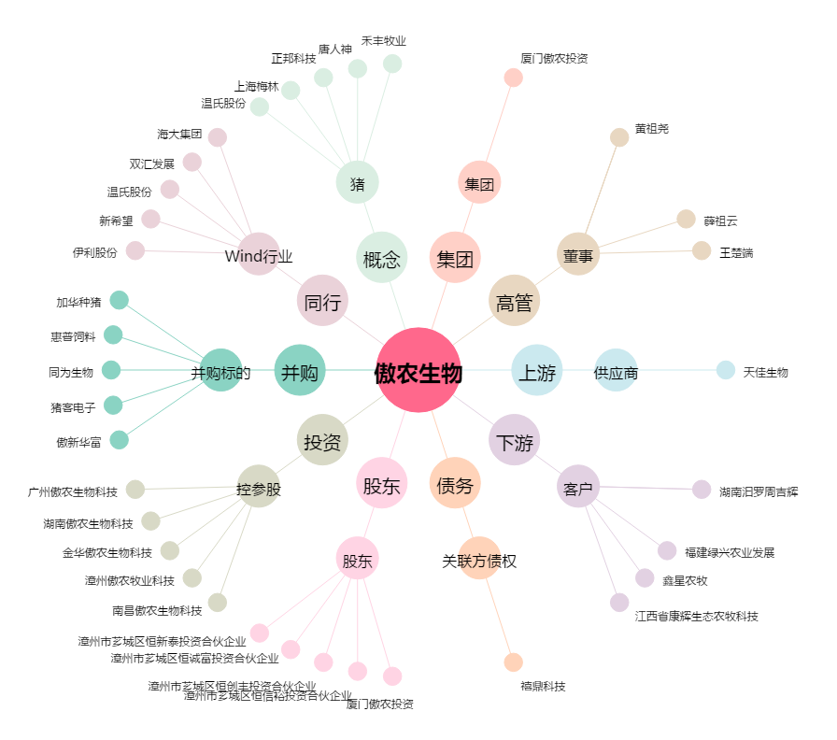
傲农生物[603363.SH] - 关系概览图

